CDN指标
 | 场景 | 特点 | 核心指标
小文件 | 网页素材：html、js、jpg、png、css一般情况，100K的网页素材加载总时间低于250ms算优质CDN。 | 此类场景下对延迟最为敏感 | 域名解析时间 | 建立连接时间 | 首包时间 | 内容下载时间
大文件 | 大文件包括类型为apk、rar、zip、ipa等一些列大小大于10M的文件。 | CDN服务中对质量要求没那么苛刻的场景 | 下载速度 | 总下载时间
音视频点播 | 音视频点播包括类型为mp4、flv、mkv 、wmv等音视频文件 | 点播场景会比较注看重卡顿比率 | 延时 | 卡顿率 | 下载速度 | 首播时间 | 再缓存时间
音视频直播 | 行业内而言直播首播时间300ms，卡顿率在15%以下算是优质的CDN服务。 | 核心指标和点播有些类似 | 延时 | 卡顿率

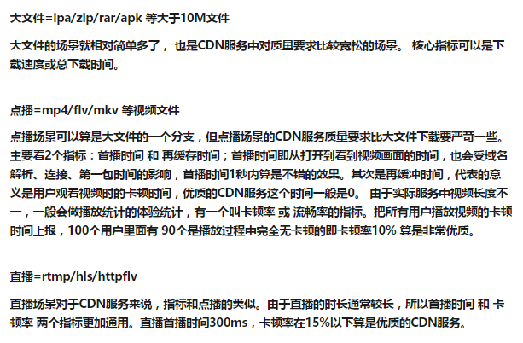
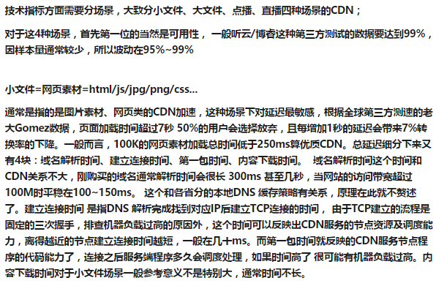

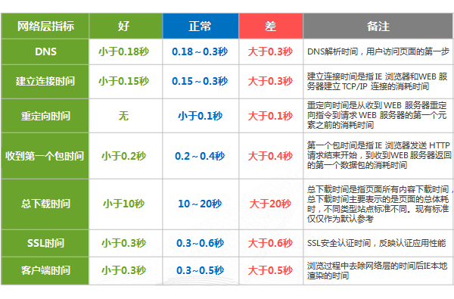

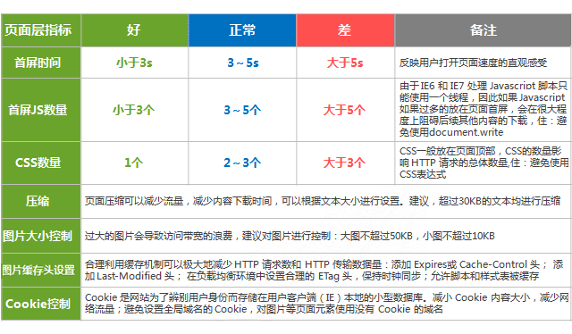

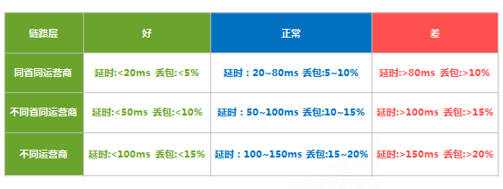

测试方法
根据CDN加速的类型（全站、元素、视频）等进行常态监控，监控频率一般建议为：
全站加速：30分钟一次
图片加速：30分钟一次
视频加速：1小时一次
例如，基调网络的监测采样数据一般来源是来自10个核心城市，每2小时采集一次；也可根据用户要求通过全国上万监测点进行更高频率更高精度的样本数据采集。
市场上典型的客户CDN加速需求主要分为全站加速以及元素级加速两种。
（1）全站加速的测试方法：
首先配置多个二级域名，cdn1.xxx.com、cdn2.xxx.com、cdn3.xxx.com将其做CNAME分别指向对应的CDN服务提供商；这些二级域名都指向同一个页面，在相同时间段内进行为期一周的第一期测试，时间段需跨周末，测试频率建议为半小时一次；暂停 48小时后进行第二期测试。
（2）元素级加速的测试方法：
首先配置多个二级域名，cdn1.xxx.com、cdn2.xxx.com、cdn3.xxx.com将其做CNAME分别指向对应的CDN服务提供商；这些二级域名都指向同一个大小为150K左右的图片，在相同时间段内进行为期一周的第一期测试，时间段需跨周末，测试频率为半小时一次；暂停48小时后进行第二期测试。
同一时间段各家CDN服务提供商加速同一图片保证测试基准相同。
选择跨周末的一周时间能够涵括周末和上班时间的不同，比较真实的还原国内互联网用户的使用习惯。
暂停48小时可以让各家CDN服务提供商根据第一期的数据结果做调整，同时预留足够长的DNS根域缓存更新安全时间，避免干扰二期测试。
此外源站与CDN节点元素同步效率测试的方法为，通过先后对源站及CDN节点的某一元素进行下载，获取其MD5码并进行比较。若MD5 码相等，则表示同步成功；码值不匹配则表明同步出现问题，需要引起关注。
测试报告相关
测试报告基本涵盖性能概况、性能指标、主机分布、错误分析等内容，呈现形式多样，如直方图、饼图、散点图、曲线图、报表、文本等。
性能概况，用于直观的网络性能简要展示。
包括：中国地图（用于某性能的全国分布情况显示）、性能历史曲线图、城市性能图、运营商性能图、散点图等。
性能指标，用于不同维度、不同对象、不同性能指标的图表展示。
包括：性能历史指标曲线图、城市性能指标曲线图、运营商性能指标曲线图、城市运营商性能指标图、性能指标环比曲线图、城市性能指标图、运营商性能指标图、性能指标汇总概况图、性能指标汇总时段图、性能指标汇总运营商图、性能指标评比图等。
其中，性能指标主要涉及总下载时间、首屏时间、基础页面下载时间、网络层时间、DNS时间、建立连接时间、SSL握手时间、重定向时间、发出请求时间、收到第一个包时间、客户端时间、内容下载时间、关闭连接时间、监测点数、错误点数、排除点数、可用性等。
主机分布，用于主机分布相关内容统计展示。
包括：主机分布城市概况、主机分布运营商概况、主机分布城市运营商、主机分布城市问题、主机分布运营商问题、主机分布性能、主机分布错误、主机分布趋势等。这里主机分布性能中主要针对总下载时间、可用性以及访问量进行考察和监测。
错误分析，用于错误类型、数量、比例等各方面监测的统计展示。
包括：错误概况、错误类型时段统计、错误类型运营商统计、错误类型城市统计、错误数量时段统计、错误数量城市统计、错误数量运营商统计等。
其中，及有针对任务超时、与服务器的连接被重置、HTTP/1.1 404 Not Found、HTTP/1.1 503 Server Unavilable、无法与服务器连接等元素级错误的分析，也有如无法解析服务器名称等页面级错误的分析。

Internet

LTE网络

测试命令
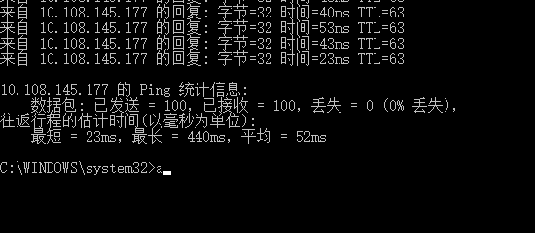
测试方案
指标 | 工具
DNS时间 | ping
连接建立时间/TCP时间 | netcat/ socket建立时间
时延/抖动 | ping
带宽 | iperf
下载时间、卡顿率、再缓存时间 | java web 高清视频点播

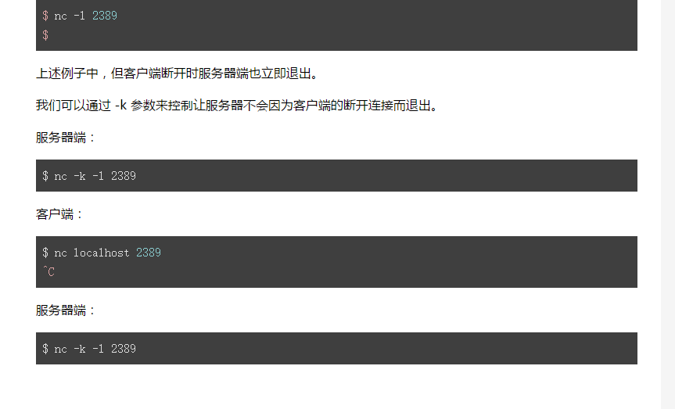
测试命令
iperf测试带宽 | server端 | client端 | 备注
 | iperf –s –p 12345 –i 1 | iperf –c server-ip –p server-port –i 1 –t 10 | i:报告间隔 t:测试时长
DNS时间 | ping
TCP建立时间 | nc -k -l 9999 | java ip=SERVER_IP port = 9999
首包时间

DNS时间
MCDN | CDN |  | 12.12.12.48 | 10.108.145.177
57.7 | 129 | 平均值 | 49.479 | 77.363
55.3 | 94.5 | 最大值 | 68.8 | 129
50 | 63.2 | 最小值 | 35 | 35.2
48.7 | 60.9
DNS时间对比
 | MCDN | CDN
 | 57.7 | 129
 | 55.3 | 94.5
 | 50 | 63.2
 | 48.7 | 60.9
 | 46.1 | 69.1
 | 47.7 | 61.1
 | 46.1 | 94
 | 44.4 | 50.8
 | 43.1 | 91.3
 | 58 | 61.9
 | 65.5 | 98.7
 | 53.9 | 94.4
 | 52.9 | 42.3
 | 50.8 | 73.6
 | 51.6 | 51.7
 | 44 | 84.2
 | 44.2 | 81.3
 | 46.4 | 75.9
 | 41 | 109
 | 37.8 | 75.9
 | 59.8 | 66.6
 | 53.9 | 73.2
 | 68.8 | 61.6
 | 44.8 | 69.7
 | 46.4 | 116
 | 44.5 | 65.3
 | 45.8 | 77.8
 | 43.1 | 86.1
 | 41.5 | 60.5
 | 56.1 | 69.2
 | 55 | 65.6
 | 46.6 | 64.8
 | 48.1 | 36.1
 | 44.6 | 70.2
 | 52.6 | 112
 | 41.4 | 82.2
 | 42.7 | 55.6
 | 38.7 | 73.5
 | 36.5 | 51.8
 | 59.2 | 82.9
 | 55.4 | 92.1
 | 50.4 | 56.9
 | 55 | 102
 | 47.2 | 72.3
 | 49.1 | 98.7
 | 45.9 | 70.4
 | 52.3 | 75.6
 | 63.5 | 73.7
 | 41.9 | 71.8
 | 40.1 | 128
...
46.1 | 69.1
47.7 | 61.1
46.1 | 94
44.4 | 50.8
43.1 | 91.3
58 | 61.9
65.5 | 98.7
53.9 | 94.4
52.9 | 42.3
50.8 | 73.6
51.6 | 51.7
44 | 84.2
44.2 | 81.3
46.4 | 75.9
41 | 109
37.8 | 75.9
DNS解析时间对比
59.8 | 66.6
DNS解析时间对比
 | MCDN | CDN
 | 57.7 | 129
 | 55.3 | 94.5
 | 50 | 63.2
 | 48.7 | 60.9
 | 46.1 | 69.1
 | 47.7 | 61.1
 | 46.1 | 94
 | 44.4 | 50.8
 | 43.1 | 91.3
 | 58 | 61.9
 | 65.5 | 98.7
 | 53.9 | 94.4
 | 52.9 | 42.3
 | 50.8 | 73.6
 | 51.6 | 51.7
 | 44 | 84.2
 | 44.2 | 81.3
 | 46.4 | 75.9
 | 41 | 109
 | 37.8 | 75.9
 | 59.8 | 66.6
 | 53.9 | 73.2
 | 68.8 | 61.6
 | 44.8 | 69.7
 | 46.4 | 116
 | 44.5 | 65.3
 | 45.8 | 77.8
 | 43.1 | 86.1
 | 41.5 | 60.5
 | 56.1 | 69.2
 | 55 | 65.6
 | 46.6 | 64.8
 | 48.1 | 36.1
 | 44.6 | 70.2
 | 52.6 | 112
 | 41.4 | 82.2
 | 42.7 | 55.6
 | 38.7 | 73.5
 | 36.5 | 51.8
 | 59.2 | 82.9
 | 55.4 | 92.1
 | 50.4 | 56.9
 | 55 | 102
 | 47.2 | 72.3
 | 49.1 | 98.7
 | 45.9 | 70.4
 | 52.3 | 75.6
 | 63.5 | 73.7
 | 41.9 | 71.8
 | 40.1 | 128
...
53.9 | 73.2
68.8 | 61.6
44.8 | 69.7
46.4 | 116
44.5 | 65.3
45.8 | 77.8
43.1 | 86.1
41.5 | 60.5
56.1 | 69.2
55 | 65.6
46.6 | 64.8
48.1 | 36.1
44.6 | 70.2
52.6 | 112
41.4 | 82.2
42.7 | 55.6
38.7 | 73.5
36.5 | 51.8
59.2 | 82.9
55.4 | 92.1
50.4 | 56.9
55 | 102
47.2 | 72.3
49.1 | 98.7
45.9 | 70.4
52.3 | 75.6
63.5 | 73.7
41.9 | 71.8
40.1 | 128
38.7 | 105
35 | 74.3
59.7 | 61.6
53.8 | 69.9
48.7 | 117
54.4 | 68
48.1 | 103
66.2 | 107
52.9 | 108
43.6 | 105
41.1 | 93.9
37.7 | 40.7
59.7 | 100
54.3 | 64.4
55.9 | 105
54.6 | 84.2
51.5 | 84.4
46.6 | 90.8
64.8 | 62
62.9 | 90.9
50.2 | 50.3
39.4 | 53.4
46.4 | 51.1
49 | 107
46.4 | 68.3
46.8 | 67.7
46.2 | 106
45.3 | 60.7
44.1 | 57.8
45 | 68.3
39.8 | 66.3
58.7 | 73.9
56.6 | 40
54.1 | 58.7
52.8 | 70.1
50.2 | 54.1
48.8 | 111
46 | 110
45 | 67.8
43.8 | 68.1
41.9 | 66.2
40.4 | 35.2
38.9 | 79.2
65.3 | 67.4
53.2 | 98.8
53.2 | 76.9
59 | 91.6
57.7 | 76.7
45.5 | 45.6
51.9 | 108

TCP链接时间
MCDN | CDN |  | MCDN | CDN | MCDN | CCDN | Source server
61 | 111 | 平均值 | 52.61 | 84.03 |  | 卡顿时间：55.467max_rate:2.81
45 | 105 | 最大值 | 103 | 125 |  | 丢包率0.2 delay20
53 | 119 | 最小值 | 33 | 40
59 | 80 |  |  |  |  | 卡顿时间：0.06900000000000261max_rate:3.58
54 | 99 |  |  |  |  | 丢包率0 delay20
78 | 72
51 | 83 |  |  |  |  | 卡顿时间：36.20399999999999max_rate:2.09
50 | 59 |  |  |  |  | 丢包率0.1 delay20
44 | 69
64 | 67
103 | 83
60 | 92
56 | 67
49 | 59
50 | 78
38 | 77
60 | 87
58 | 99
41 | 100
38 | 91
39 | 68
62 | 71
58 | 83
TCP链接建立时间
 | MCDN | CDN
 | 61 | 111
 | 45 | 105
 | 53 | 119
 | 59 | 80
 | 54 | 99
 | 78 | 72
 | 51 | 83
 | 50 | 59
 | 44 | 69
 | 64 | 67
 | 103 | 83
 | 60 | 92
 | 56 | 67
 | 49 | 59
 | 50 | 78
 | 38 | 77
 | 60 | 87
 | 58 | 99
 | 41 | 100
 | 38 | 91
 | 39 | 68
 | 62 | 71
 | 58 | 83
 | 40 | 97
 | 39 | 88
 | 74 | 53
 | 46 | 54
 | 44 | 43
 | 57 | 101
 | 65 | 81
 | 33 | 116
 | 56 | 88
 | 69 | 77
 | 59 | 92
 | 51 | 79
 | 39 | 89
 | 60 | 61
 | 54 | 109
 | 44 | 108
 | 37 | 118
 | 48 | 86
 | 60 | 80
 | 56 | 57
 | 43 | 92
 | 59 | 90
 | 57 | 80
 | 69 | 102
 | 72 | 95
 | 57 | 96
 | 40 | 90
...
40 | 97
39 | 88
74 | 53
46 | 54
44 | 43
57 | 101
65 | 81
33 | 116
56 | 88
69 | 77
59 | 92
51 | 79
39 | 89
60 | 61
54 | 109
44 | 108
37 | 118
TCP链接建立时间对比
48 | 86
60 | 80
56 | 57
43 | 92
59 | 90
57 | 80
69 | 102
72 | 95
57 | 96
40 | 90
59 | 79
60 | 88
41 | 98
62 | 82
41 | 62
56 | 79
40 | 97
43 | 73
56 | 101
60 | 75
58 | 59
60 | 116
61 | 89
55 | 92
43 | 88
61 | 55
59 | 59
61 | 77
60 | 108
47 | 92
60 | 99
51 | 66
40 | 53
60 | 85
42 | 101
50 | 94
56 | 95
45 | 55
45 | 105
58 | 99
52 | 125
57 | 86
50 | 81
61 | 59
73 | 78
49 | 115
51 | 70
47 | 80
57 | 55
34 | 90
39 | 104
49 | 89
56 | 74
33 | 101
43 | 107
56 | 40
45 | 59
39 | 79
39 | 72
42 | 77

带宽测试
TCP |  |  |  | UDP
上行链路带宽 MBps |  | 下行链路带宽 MBps |  | 上行链路带宽 MBps |  | 下行链路带宽 MBps
MCDN | CDN | MCDN | CDN | MCDN | CDN | MCDN | CDN | 种类 |  |  | 最低 | 最高 | 平均 | 均方差
1.07 | 0.93 | 6.31 | 3.11 | 2.56 | 2.92 |  |  | TCP | 上行 | MCDN | 0.55 | 1.11 | 0.94 | 0.12
0.59 | 0.60 | 8.63 | 5.07 | 0.7 | 1.06 |  |  |  |  | CDN | 0.60 | 1.16 | 0.94 | 0.13
0.61 | 0.72 | 8.4 | 1.3 | 0.79 | 1.04 |  |  |  | 下行 | MCDN | 6.31 | 10.10 | 8.87 | 0.88
0.95 | 0.82 | 9.39 | 0 | 0.75 | 1.07 |  |  |  |  | CDN | 0.00 | 10.70 | 7.11 | 2.76
0.75 | 0.84 | 9.07 | 0 | 0.74 | 0.87 |  |  | UDP | 上行 | MCDN | 0.66 | 2.56 | 0.95 | 0.23
0.89 | 0.76 | 9.4 | 6.19 | 0.78 | 1.01 |  |  |  |  | CDN | 0.68 | 2.92 | 0.93 | 0.28
0.55 | 0.80 | 9.18 | 7.62 | 0.79 | 0.85 |  |  |  | 下行 | MCDN
1.08 | 0.72 | 8.71 | 6.41 | 0.81 | 1.05 |  |  |  |  | CDN
1.02 | 0.78 | 9.19 | 3.43 | 0.89 | 0.81
1.07 | 0.88 | 9.48 | 4.08 | 0.94 | 0.83
UE上行TCP带宽比较
 | MCDN | CDN
 | 1.07 | 0.93
 | 0.59 | 0.60
 | 0.61 | 0.72
 | 0.95 | 0.82
 | 0.75 | 0.84
 | 0.89 | 0.76
 | 0.55 | 0.80
 | 1.08 | 0.72
 | 1.02 | 0.78
 | 1.07 | 0.88
 | 1.07 | 0.84
 | 1.11 | 0.88
 | 1.03 | 0.88
 | 1.08 | 0.92
 | 1.07 | 0.91
 | 1.08 | 0.90
 | 1.02 | 0.92
 | 1.03 | 0.98
 | 1.02 | 1.03
 | 1.01 | 0.97
 | 0.96 | 0.88
 | 1.02 | 1.01
 | 0.98 | 0.96
 | 0.97 | 1.07
 | 0.97 | 1.05
 | 0.98 | 0.98
 | 0.98 | 1.01
 | 0.96 | 0.89
 | 1.02 | 1.02
 | 0.98 | 0.98
 | 0.81 | 0.96
 | 0.72 | 0.91
 | 0.79 | 0.73
 | 0.80 | 0.71
 | 0.84 | 0.73
 | 0.82 | 0.86
 | 0.83 | 0.82
 | 0.88 | 0.89
 | 0.91 | 0.93
 | 0.98 | 0.94
 | 0.96 | 0.92
 | 0.95 | 0.93
 | 0.93 | 0.95
 | 0.94 | 0.91
 | 0.92 | 0.75
 | 0.93 | 0.98
 | 0.98 | 0.93
 | 1.01 | 1.01
 | 0.96 | 1.02
 | 0.94 | 1.10
...
1.07 | 0.84 | 9.22 | 6.65 | 0.89 | 0.73
1.11 | 0.88 | 9.29 | 4.73 | 0.91 | 0.74
1.03 | 0.88 | 8.83 | 0.27 | 0.66 | 0.84
1.08 | 0.92 | 8.43 | 0.45 | 0.91 | 0.88
1.07 | 0.91 | 9.44 | 0.86 | 1.05 | 0.99
1.08 | 0.90 | 8.77 | 5.36 | 1.01 | 0.86
1.02 | 0.92 | 7.68 | 7.18 | 1.02 | 0.9
1.03 | 0.98 | 8.3 | 10.7 | 0.92 | 0.94
1.02 | 1.03 | 8.69 | 9.01 | 1.1 | 1.11
1.01 | 0.97 | 9.23 | 10.1 | 0.99 | 0.91
0.96 | 0.88 | 9.39 | 9.29 | 1.02 | 0.99
1.02 | 1.01 | 9.44 | 9.81 | 1.02 | 1.06
0.98 | 0.96 | 9.54 | 7.34 | 0.92 | 1.01
0.97 | 1.07 | 9.41 | 6.24 | 0.89 | 1
0.97 | 1.05 | 8.96 | 9.57 | 0.92 | 0.76
0.98 | 0.98 | 9.8 | 9.04 | 0.94 | 0.69
0.98 | 1.01 | 9.17 | 9.48 | 0.88 | 0.72
0.96 | 0.89 | 9.14 | 9.17 | 0.98 | 0.79
1.02 | 1.02 | 9.89 | 8.7 | 1.07 | 1.01
0.98 | 0.98 | 9.12 | 9.08 | 1.03 | 0.95
0.81 | 0.96 | 7.93 | 8.83 | 1.05 | 0.95
0.72 | 0.91 | 8.72 | 9.46 | 1.06 | 0.88
0.79 | 0.73 | 9.78 | 9.32 | 0.97 | 0.97
0.80 | 0.71 | 8.61 | 9.06 | 0.92 | 0.92
0.84 | 0.73 | 7.87 | 8.72 | 0.94 | 0.95
0.82 | 0.86 | 7.49 | 8.85 | 0.82 | 0.9
0.83 | 0.82 | 7.11 | 8.49 | 1.09 | 0.8
0.88 | 0.89 | 7.53 | 8.74 | 0.95 | 1.01
0.91 | 0.93 | 7.4 | 7.99 | 0.96 | 1.01
0.98 | 0.94 | 8.85 | 4.76 | 1.05 | 0.99
0.96 | 0.92 | 9.7 | 6.55 | 0.94 | 0.94
0.95 | 0.93 | 9.09 | 6.77 | 0.96 | 0.88
0.93 | 0.95 | 9.55 | 8.48 | 0.91 | 0.7
0.94 | 0.91 | 9.47 | 8.19 | 1 | 0.82
0.92 | 0.75 | 9.69 | 6.88 | 0.9 | 0.83
0.93 | 0.98 | 8.73 | 7.64 | 0.99 | 0.84
0.98 | 0.93 | 8.06 | 8.29 | 0.94 | 0.91
1.01 | 1.01 | 10.1 | 8.82 | 0.91 | 0.97
0.96 | 1.02 | 9.82 | 7.53 | 0.91 | 0.93
0.94 | 1.10 | 9.08 | 8.6 | 0.83 | 0.69
0.89 | 1.10 | 9.78 | 8.25 | 0.91 | 0.68
0.91 | 1.13 | 9.64 | 5.77 | 0.99 | 1
0.97 | 1.13 | 9.52 | 7.42 | 0.84 | 0.91
0.98 | 1.16 | 9.65 | 7.44 | 0.84 | 0.99
0.97 | 1.11 | 8.85 | 8.34 | 0.73 | 0.85
0.93 | 1.15 | 8.25 | 9.74 | 0.9 | 0.79
0.96 | 1.14 | 9.21 | 9.74 | 0.85 | 0.76
0.95 | 1.13 | 10.1 | 9.63 | 1 | 0.86
0.93 | 1.16 | 6.5 | 9.08 | 1 | 0.78
0.93 | 1.14 | 6.61 | 8.68 | 0.97 | 0.71
0.93 | 0.93 | 8.85 | 7.11 | 0.95 | 0.93

高清视频点播
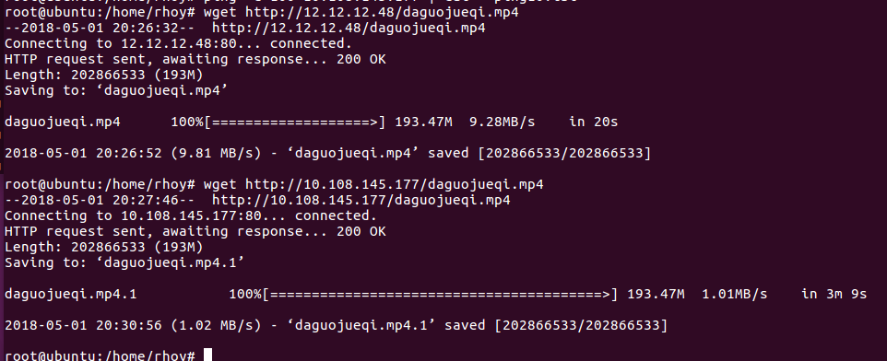
 | MCDN | CDN
卡顿频次 | 0 | 4
缓冲时间s | 0.06 | 8.77
最大速率MB/s | 3.28 | 8.32
平均下载速率MB/S | 9.28 | 1.01
下载时间s | 20 | 189

视频点播性能对比

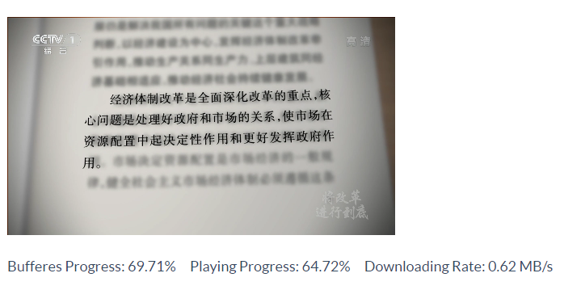

 |  |  | 测试文件 | daguojueqi.mp4
 |  |  | 文件大小 | 193 MB
 |  |  | 数据速率 | 7439kbps

网页加速
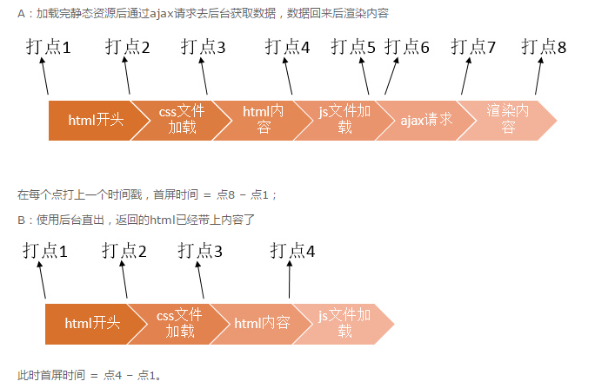
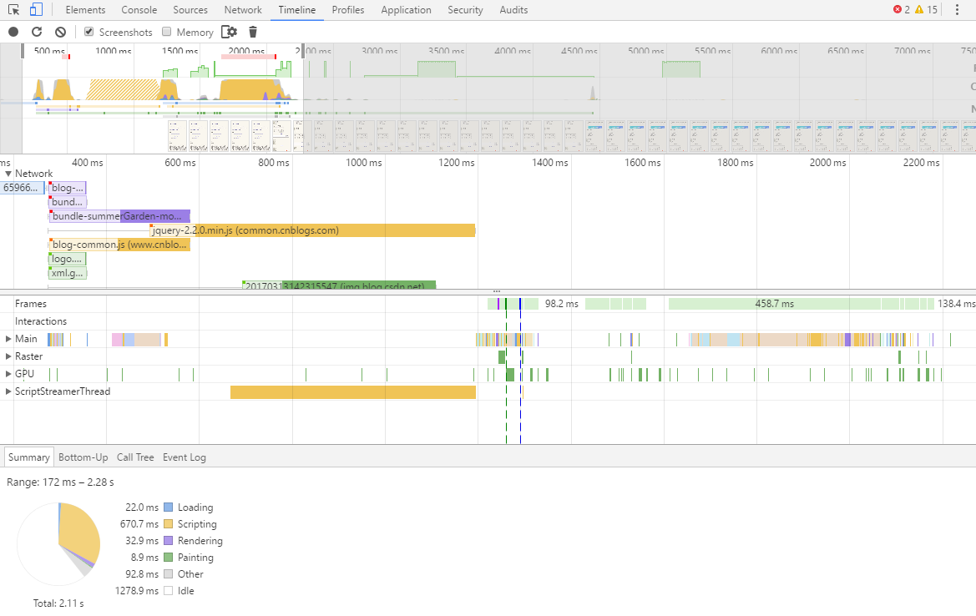
CDN |  |  |  | MCDN |  |  |  |  |  |  |  |  |  |  |  | CDN HIT | CDN MISS | MCDN HIT | MCDN MISS
HIT |  | MISS |  | HIT |  | MISS |  | 种类 |  |  | 最大 | 最小 | 平均 | 均方差 | 加速比 | 3.69 | 17.5 | 2.05 | 8.83
DOM | Load | DOM | Load | DOM | Load | DOM | Load | CDN | HIT | DOM | 2.20 | 1.13 | 1.37 | 0.21 |  | 3.56 | 15.11 | 2.3 | 11.49
1.34 | 3.69 | 2.03 | 17.5 | 0.878 | 2.05 | 1.17 | 8.83 |  |  | Load | 6.63 | 3.56 | 4.55 | 0.63 |  | 4.17 | 14.02 | 2.41 | 12.06
1.14 | 3.56 | 2.38 | 15.11 | 0.806 | 2.3 | 1.73 | 11.49 |  | MISS | DOM | 4.44 | 1.78 | 2.39 | 0.56 |  | 3.81 | 14.5 | 1.98 | 13.66
1.19 | 4.17 | 2.19 | 14.02 | 0.811 | 2.41 | 1.86 | 12.06 |  |  | Load | 23.48 | 12.93 | 15.65 | 2.06 |  | 3.73 | 14.32 | 1.92 | 12.74
1.17 | 3.81 | 2 | 14.5 | 0.676 | 1.98 | 2 | 13.66 | MCDN | HIT | DOM | 1.90 | 0.53 | 0.93 | 0.31 |  | 3.72 | 14.92 | 1.93 | 14.94
1.18 | 3.73 | 1.89 | 14.32 | 1.31 | 1.92 | 2.13 | 12.74 |  |  | Load | 3.12 | 0.82 | 2.14 | 0.35 |  | 5.27 | 15.51 | 2.04 | 12.16
1.27 | 3.72 | 2.89 | 14.92 | 1.37 | 1.93 | 2.34 | 14.94 |  | MISS | DOM | 3.24 | 0.90 | 1.88 | 0.44 |  | 4.28 | 13.98 | 1.99 | 13.32
1.29 | 5.27 | 3.06 | 15.51 | 0.72 | 2.04 | 1.8 | 12.16 |  |  | Load | 15.79 | 8.83 | 12.58 | 1.09 |  | 4.25 | 14.29 | 2.16 | 12.09
1.36 | 4.28 | 2.57 | 13.98 | 0.744 | 1.99 | 1.8 | 13.32 |  |  |  |  |  |  |  |  | 4.37 | 14.36 | 2.51 | 13.47
1.18 | 4.25 | 1.89 | 14.29 | 0.804 | 2.16 | 1.9 | 12.09 |  |  |  |  |  |  |  |  | 5.48 | 15.09 | 2.02 | 11.83
1.41 | 4.37 | 2.27 | 14.36 | 0.925 | 2.51 | 1.83 | 13.47 |  |  | MAX | AVG | MIN |  |  |  | 5.63 | 15.78 | 1.77 | 12.61
1.26 | 5.48 | 2.13 | 15.09 | 0.677 | 2.02 | 1.58 | 11.83 | HIT | CDN | 6.63 | 4.5548 | 3.56 |  |  |  | 4.61 | 15.41 | 1.77 | 12.33
1.57 | 5.63 | 2.46 | 15.78 | 1.21 | 1.77 | 1.92 | 12.61 |  | MCDN | 3.12 | 2.1422 | 0.82 |  |  |  | 5.01 | 14.78 | 3.12 | 12.55
1.47 | 4.61 | 1.98 | 15.41 | 0.753 | 1.77 | 1.79 | 12.33 | MISS | CDN | 23.48 | 15.65 | 12.93 |  |  |  | 4.73 | 15.51 | 2.19 | 12.5
1.69 | 5.01 | 3.11 | 14.78 | 1.69 | 3.12 | 1.48 | 12.55 |  | MCDN | 15.79 | 12.58 | 8.83 |  |  |  | 4.65 | 15.15 | 2.21 | 12.02
1.17 | 4.73 | 2.08 | 15.51 | 0.821 | 2.19 | 1.42 | 12.5 |  |  |  |  |  |  |  |  | 4.51 | 16.93 | 2.07 | 12.84
1.59 | 4.65 | 3.08 | 15.15 | 1.56 | 2.21 | 2 | 12.02 |  |  |  |  |  |  |  |  | 4.22 | 15.06 | 2.33 | 14.45
1.53 | 4.51 | 2.5 | 16.93 | 0.801 | 2.07 | 1.6 | 12.84 |  |  |  |  |  |  |  |  | 6.63 | 14.79 | 2.02 | 11.52
1.33 | 4.22 | 1.78 | 15.06 | 1.77 | 2.33 | 1.58 | 14.45 |  |  |  |  |  |  |  |  | 5.32 | 14.7 | 2.18 | 12.75
1.77 | 6.63 | 2.84 | 14.79 | 0.799 | 2.02 | 1.92 | 11.52 |  |  |  |  |  |  |  |  | 4.25 | 15.37 | 2.31 | 13.59
1.47 | 5.32 | 2.11 | 14.7 | 1.06 | 2.18 | 1.41 | 12.75 |  |  |  |  |  |  |  |  | 4.78 | 14.64 | 1.98 | 11.66
1.23 | 4.25 | 1.92 | 15.37 | 0.791 | 2.31 | 3.24 | 13.59 |  |  |  |  |  |  |  |  | 5.07 | 15.65 | 1.99 | 11.95
1.36 | 4.78 | 2.51 | 14.64 | 0.727 | 1.98 | 1.8 | 11.66 |  |  |  |  |  |  |  |  | 4.55 | 14.55 | 2.39 | 13.11
1.27 | 5.07 | 2.12 | 15.65 | 1.45 | 1.99 | 2.15 | 11.95 |  |  |  |  |  |  |  |  | 4.35 | 16.02 | 2.39 | 13.85
1.35 | 4.55 | 2.57 | 14.55 | 1.05 | 2.39 | 1.75 | 13.11 |  |  |  |  |  |  |  |  | 6.2 | 15.57 | 2.03 | 12.47
1.19 | 4.35 | 2.17 | 16.02 | 0.867 | 2.39 | 1.78 | 13.85 |  |  |  |  |  |  |  |  | 4.17 | 18.52 | 2.22 | 11.59
1.31 | 6.2 | 2.17 | 15.57 | 0.787 | 2.03 | 2.52 | 12.47 |  |  |  |  |  |  |  |  | 4.68 | 12.93 | 2.11 | 13.34
1.32 | 4.17 | 2.29 | 18.52 | 0.859 | 2.22 | 1.64 | 11.59 |  |  |  |  |  |  |  |  | 4.07 | 15.8 | 2.07 | 12.65
1.83 | 4.68 | 1.83 | 12.93 | 0.755 | 2.11 | 2.33 | 13.34 |  |  |  |  |  |  |  |  | 4.55 | 15.8 | 1.94 | 12.52
1.39 | 4.07 | 2.68 | 15.8 | 0.891 | 2.07 | 2.82 | 12.65 |  |  |  |  |  |  |  |  | 4.64 | 14.34 | 2.84 | 15.79
1.41 | 4.55 | 2.2 | 15.8 | 0.526 | 1.94 | 1.95 | 12.52 |  |  |  |  |  |  |  |  | 4.46 | 14.92 | 1.99 | 12.94
1.4 | 4.64 | 2.07 | 14.34 | 0.924 | 2.84 | 2.13 | 15.79 |  |  |  |  |  |  |  |  | 4 | 14.97 | 2.11 | 12.42
网页加速效果比较（s）
1.28 | 4.46 | 2.03 | 14.92 | 0.679 | 1.99 | 0.9 | 12.94 |  |  |  |  |  |  |  |  | 4.54 | 14.07 | 2.05 | 11.79
1.19 | 4 | 2.54 | 14.97 | 0.82 | 2.11 | 1.61 | 12.42 |  |  |  |  |  |  |  |  | 4.23 | 14.25 | 2.04 | 14.56
1.55 | 4.54 | 1.89 | 14.07 | 0.703 | 2.05 | 2.08 | 11.79 |  |  |  |  |  |  |  |  | 3.72 | 14.91 | 2.5 | 12.43
1.13 | 4.23 | 1.96 | 14.25 | 0.817 | 2.04 | 3.05 | 14.56 |  |  |  |  |  |  |  |  | 4.33 | 15.38 | 2.93 | 11.53
1.15 | 3.72 | 2.31 | 14.91 | 0.834 | 2.5 | 1.92 | 12.43 |  |  |  |  |  |  |  |  | 3.98 | 15.7 | 2.05 | 11.12
1.38 | 4.33 | 2.07 | 15.38 | 1.9 | 2.93 | 1.7 | 11.53 |  |  |  |  |  |  |  |  | 4.34 | 13.24 | 2.04 | 12.84
1.14 | 3.98 | 1.98 | 15.7 | 0.707 | 2.05 | 1.98 | 11.12 |  |  |  |  |  |  |  |  | 4.82 | 16.13 | 2.03 | 12.24
1.43 | 4.34 | 1.83 | 13.24 | 0.684 | 2.04 | 1.84 | 12.84 |  |  |  |  |  |  |  |  | 4.98 | 20.47 | 0.82 | 11.96
1.38 | 4.82 | 2.54 | 16.13 | 0.728 | 2.03 | 2.01 | 12.24 |  |  |  |  |  |  |  |  | 4.24 | 17.99 | 2.22 | 12.16
1.58 | 4.98 | 2.81 | 20.47 | 0.568 | 0.82 | 1.49 | 11.96 |  |  |  |  |  |  |  |  | 4.98 | 14.29 | 2.93 | 13.08
1.33 | 4.24 | 2.73 | 17.99 | 0.844 | 2.22 | 1.73 | 12.16 |  |  |  |  |  |  |  |  | 3.73 | 23.16 | 2.13 | 13.24
1.47 | 4.98 | 1.96 | 14.29 | 0.938 | 2.93 | 1.73 | 13.08 |  |  |  |  |  |  |  |  | 5.17 | 15.43 | 2.44 | 11.11
1.13 | 3.73 | 2 | 23.16 | 0.789 | 2.13 | 2.2 | 13.24 |  |  |  |  |  |  |  |  | 4.16 | 16.41 | 1.86 | 12.62
1.24 | 5.17 | 3.33 | 15.43 | 1.14 | 2.44 | 1.5 | 11.11 |  |  |  |  |  |  |  |  | 5.23 | 17.58 | 1.92 | 11.9
1.19 | 4.16 | 4.44 | 16.41 | 0.664 | 1.86 | 1.43 | 12.62 |  |  |  |  |  |  |  |  | 4.47 | 14.47 | 1.77 | 12.24
1.51 | 5.23 | 3.49 | 17.58 | 0.783 | 1.92 | 1.45 | 11.9 |  |  |  |  |  |  |  |  | 5.06 | 23.48 | 2.23 | 13.44
1.13 | 4.47 | 1.92 | 14.47 | 1.3 | 1.77 | 1.66 | 12.24 |  |  |  |  |  |  |  |  | 4.35 | 14.8 | 1.81 | 12.72
2.2 | 5.06 | 3.95 | 23.48 | 0.966 | 2.23 | 2.63 | 13.44
1.51 | 4.35 | 2.1 | 14.8 | 0.642 | 1.81 | 1.47 | 12.72

 |  |  |  |  |  |  |  |  |  |  |  |  |  | 1. 解析HTML结构。
 |  |  |  |  |  |  |  |  |  |  |  |  |  | 2. 加载外部脚本和样式表文件。
 |  |  |  |  |  |  |  |  |  |  |  |  |  | 3. 解析并执行脚本代码。
 |  |  |  |  |  |  |  |  |  |  |  |  |  | 4. DOM树构建完成。//DOMContentLoaded
 |  |  |  |  |  |  |  |  |  |  |  |  |  | 5. 加载图片等外部文件。
 |  |  |  |  |  |  |  |  |  |  |  |  |  | 6. 页面加载完毕。//load

边缘CDN缓存
co-edge（0.6/0.65/0.7/0.65） |  |  |  |  |  |  | 4 ends:0.12 0.07 1555 | 缓存率 | co-edge | edge
缓存率 | Edge-CDN |  |  |  |  |  | 3 ends:0.14 0.08 1802 | 0.01 | 0.13 | 0.05
 | 1 | 2 | 3 | 4 | 平均 |  | 1 ends:0.11 0.09 1310 | 0.02 | 0.21 | 0.09
0.01 | 0.12 | 0.14 | 0.11 | 0.13 | 0.13 | 总命中 | 2 ends:0.13 0.08 1356 | 0.05 | 0.39 | 0.17
 | 0.07 | 0.08 | 0.09 | 0.08 | 0.08 | 外部命中 |  | 0.1 | 0.58 | 0.27
0.02 | 0.19 | 0.23 | 0.20 | 0.20 | 0.21 |  | 1 ends:0.19 0.14 2750 | 0.15 | 0.72 | 0.35
 | 0.14 | 0.15 | 0.13 | 0.13 | 0.14 |  | 3 ends:0.23 0.15 2786 | 0.2 | 0.83 | 0.42
0.05 | 0.36 | 0.38 | 0.42 | 0.39 | 0.39 |  | 2 ends:0.20 0.13 2372
 | 0.25 | 0.23 | 0.23 | 0.25 | 0.24 |  | 4 ends:0.20 0.13 2349 |  | 0.01 | 0.02 | 0.05 | 0.1 | 0.15 | 0.2
0.1 | 0.58 | 0.61 | 0.56 | 0.58 | 0.58 |  |  | co-edge | 0.13 | 0.21 | 0.39 | 0.58 | 0.72 | 0.83
 | 0.35 | 0.34 | 0.37 | 0.34 | 0.35 |  | 1 ends:0.36 0.25 4272 | edge | 0.05 | 0.09 | 0.17 | 0.27 | 0.35 | 0.42
0.15 | 0.74 | 0.72 | 0.72 | 0.70 | 0.72 |  | 2 ends:0.38 0.23 5088 | 外部命中 | 0.08 | 0.14 | 0.24 | 0.35 | 0.41 | 0.45
边缘缓存系统性能比较
 | 0.40 | 0.40 | 0.40 | 0.44 | 0.41 |  | 3 ends:0.42 0.23 5257
0.2 | 0.84 | 0.82 | 0.83 | 0.82 | 0.83 |  | 4 ends:0.39 0.25 4401
 | 0.43 | 0.44 | 0.44 | 0.47 | 0.45
 |  |  |  |  |  |  | 4 ends:0.58 0.35 5991
edge（0.6/0.65/0.7/0.65） |  |  |  |  |  |  | 3 ends:0.61 0.34 7293
缓存率 | Edge-CDN |  |  |  |  |  | 1 ends:0.56 0.37 6661
 | 1 | 2 | 3 | 4 | 平均 |  | 2 ends:0.58 0.34 6810
0.01 | 0.07 | 0.03 | 0.05 | 0.05 | 0.05
 |  |  |  |  |  |  | 3 ends:0.74 0.40 7340
0.02 | 0.09 | 0.11 | 0.06 | 0.09 | 0.09 |  | 4 ends:0.72 0.40 7417
 |  |  |  |  |  |  | 2 ends:0.72 0.40 7784
0.05 | 0.18 | 0.20 | 0.18 | 0.13 | 0.17 |  | 1 ends:0.70 0.44 8492

0.1 | 0.27 | 0.32 | 0.23 | 0.27 | 0.27 |  | 3 ends:0.84 0.43 7323
 |  |  |  |  |  |  | 2 ends:0.82 0.44 8469
0.15 | 0.35 | 0.39 | 0.35 | 0.31 | 0.35 |  | 4 ends:0.83 0.44 7085
 |  |  |  |  |  |  | 1 ends:0.82 0.47 10177
0.2 | 0.37 | 0.42 | 0.45 | 0.42 | 0.42
边缘缓存系统性能比较

冗余率
co-Edge 缓存冗余率关系图
 | 0.01 | 0.02 | 0.05 | 0.1 | 0.15 | 0.2 | 0.3 | 0.5
2 | 0.1 | 0.16 | 0.31 | 0.4 | 0.49 | 0.56 | 0.71 | 0.87
3 | 0.03 | 0.01 | 0.09 | 0.15 | 0.21 | 0.38 | 0.51 | 0.81
4 | 0 | 0 | 0.03 | 0.07 | 0.13 | 0.19 | 0.39 | 0.8
5 | 0 | 0 | 0.02 | 0.05 | 0.1 | 0.15 | 0.35 | 0.8
6 | 0 | 0 | 0.01 | 0.03 | 0.09 | 0.23 | 0.33 | 0.8
7 | 0 | 0 | 0.01 | 0.03 | 0.08 | 0.13 | 0.33 | 0.8
8 | 0 | 0 | 0.01 | 0.02 | 0.07 | 0.13 | 0.32 | 0.8
缓存冗余 | eCDN NO. | co-edge缓存更新次数（cache_ratio:0.05）
 |  | 1 | 2 | 3 | 4 | 5 | 6 | 7 | 8 | 9
 | 节点1 | 0.32 | 0.07 | 0.04 | 0.03 | 0.01 | 0.01 | 0.01 | 0.01 | 0.01
 | 节点2 | 0.29 | 0.03 | 0.02 | 0.01 | 0.01 | 0.01 | 0.01 | 0.01 | 0.01
 | 节点3 | 0.27 | 0.06 | 0.04 | 0.03 | 0.02 | 0.02 | 0.02 | 0.02 | 0.02
 | 节点4 | 0.36 | 0.05 | 0.01 | 0.00 | 0.00 | 0.00 | 0.00 | 0.00 | 0.00
 | 平均 | 0.31 | 0.05 | 0.03 | 0.02 | 0.01 | 0.01 | 0.01 | 0.01 | 0.01

缓存冗余 | 缓存率 | co-edge缓存更新次数
 |  | 1 | 2 | 3 | 4 | 5 | 6 | 7 | 8 | 9 | 10
 | 1% | 0.10 | 0.03 | 0.00 | 0.00 | 0.00 | 0.00 | 0.00 | 0.00 | 0.00 | 0.00
 | 2% | 0.16 | 0.01 | 0.00 | 0.00 | 0.00 | 0.00 | 0.00 | 0.00 | 0.00 | 0.00
 | 5% | 0.31 | 0.09 | 0.03 | 0.02 | 0.01 | 0.01 | 0.01 | 0.01 | 0.01 | 0.01
 | 10% | 0.40 | 0.15 | 0.07 | 0.05 | 0.03 | 0.03 | 0.02 | 0.02 | 0.02 | 0.02
 | 15% | 0.49 | 0.21 | 0.13 | 0.10 | 0.09 | 0.08 | 0.07 | 0.07 | 0.12 | 0.07
 | 20% | 0.56 | 0.38 | 0.19 | 0.15 | 0.23 | 0.13 | 0.13 | 0.12 | 0.11 | 0.11
 | 30% | 0.71 | 0.51 | 0.39 | 0.35 | 0.33 | 0.33 | 0.32 | 0.32 | 0.31 | 0.31
 | 50% | 0.87 | 0.81 | 0.80 | 0.80 | 0.80 | 0.80 | 0.80 | 0.80 | 0.80 | 0.80

edge缓存冗余率与节点缓存比关系
 | 平均
0.01 | 0.096
0.02 | 0.145
0.05 | 0.275
0.1 | 0.403
0.15 | 0.493
0.2 | 0.574
0.3 | 0.702
0.5 | 0.87
缓存冗余 | 缓存率 | edge缓存更新次数 |  |  |  |  |  |  |  |  |  | 平均
 |  | 1 | 2 | 3 | 4 | 5 | 6 | 7 | 8 | 9 | 10
 | 1% | 0.10 | 0.10 | 0.08 | 0.08 | 0.13 | 0.06 | 0.11 | 0.05 | 0.19 | 0.06 | 0.10
 | 2% | 0.16 | 0.15 | 0.18 | 0.18 | 0.19 | 0.10 | 0.12 | 0.09 | 0.17 | 0.11 | 0.15
 | 5% | 0.31 | 0.31 | 0.28 | 0.27 | 0.28 | 0.27 | 0.28 | 0.23 | 0.28 | 0.24 | 0.28
 | 10% | 0.40 | 0.42 | 0.40 | 0.40 | 0.40 | 0.40 | 0.40 | 0.38 | 0.42 | 0.41 | 0.40
 | 15% | 0.49 | 0.49 | 0.49 | 0.50 | 0.50 | 0.48 | 0.51 | 0.48 | 0.49 | 0.50 | 0.49
 | 20% | 0.56 | 0.57 | 0.58 | 0.58 | 0.57 | 0.58 | 0.58 | 0.58 | 0.56 | 0.58 | 0.57
 | 30% | 0.71 | 0.71 | 0.70 | 0.70 | 0.69 | 0.69 | 0.72 | 0.70 | 0.70 | 0.70 | 0.70
 | 50% | 0.87 | 0.87 | 0.87 | 0.87 | 0.87 | 0.87 | 0.87 | 0.87 | 0.87 | 0.87 | 0.87

co-Edge系统缓存冗余率变化图
 | 0.01 | 0.02 | 0.05 | 0.1 | 0.15 | 0.2 | 0.3 | 0.5
 | 0.1 | 0.16 | 0.31 | 0.4 | 0.49 | 0.56 | 0.71 | 0.87
 | 0.03 | 0.01 | 0.09 | 0.15 | 0.21 | 0.38 | 0.51 | 0.81
 | 0 | 0 | 0.03 | 0.07 | 0.13 | 0.19 | 0.39 | 0.8
 | 0 | 0 | 0.02 | 0.05 | 0.1 | 0.15 | 0.35 | 0.8
 | 0 | 0 | 0.01 | 0.03 | 0.09 | 0.23 | 0.33 | 0.8
 | 0 | 0 | 0.01 | 0.03 | 0.08 | 0.13 | 0.33 | 0.8
 | 0 | 0 | 0.01 | 0.02 | 0.07 | 0.13 | 0.32 | 0.8
 | 0 | 0 | 0.01 | 0.02 | 0.07 | 0.12 | 0.32 | 0.8
 | 0 | 0 | 0.01 | 0.02 | 0.12 | 0.11 | 0.31 | 0.8
 | 0 | 0 | 0.01 | 0.02 | 0.07 | 0.11 | 0.31 | 0.8
edge系统缓存冗余率变化图
 | 0.01 | 0.02 | 0.05 | 0.1 | 0.15 | 0.2 | 0.3 | 0.5
 | 0.1 | 0.16 | 0.31 | 0.4 | 0.49 | 0.56 | 0.71 | 0.87
 | 0.1 | 0.15 | 0.31 | 0.42 | 0.49 | 0.57 | 0.71 | 0.87
 | 0.08 | 0.18 | 0.28 | 0.4 | 0.49 | 0.58 | 0.7 | 0.87
 | 0.08 | 0.18 | 0.27 | 0.4 | 0.5 | 0.58 | 0.7 | 0.87
 | 0.13 | 0.19 | 0.28 | 0.4 | 0.5 | 0.57 | 0.69 | 0.87
 | 0.06 | 0.1 | 0.27 | 0.4 | 0.48 | 0.58 | 0.69 | 0.87
 | 0.11 | 0.12 | 0.28 | 0.4 | 0.51 | 0.58 | 0.72 | 0.87
 | 0.05 | 0.09 | 0.23 | 0.38 | 0.48 | 0.58 | 0.7 | 0.87
 | 0.19 | 0.17 | 0.28 | 0.42 | 0.49 | 0.56 | 0.7 | 0.87
 | 0.06 | 0.11 | 0.24 | 0.41 | 0.5 | 0.58 | 0.7 | 0.87

M-Gain 协作缓存策略
 |  | 缓存空间大小
 |  | 0.01 | 0.02 | 0.05 | 0.1 | 0.15 | 0.2 | 0.3
协作CDN路损 | 0 | 0.00 | 0.00 | 0.00 | 0.00 | 0.00 | 0.00 | 0.00
 | 5 | 0.16 | 0.11 | 0.04 | 0.02 | 0.01 | 0.01 | 0.01
 | 10 | 0.36 | 0.19 | 0.13 | 0.07 | 0.05 | 0.03 | 0.02
 | 20 | 0.48 | 0.29 | 0.19 | 0.18 | 0.18 | 0.18 | 0.14
 | 30 | 0.50 | 0.32 | 0.21 | 0.22 | 0.22 | 0.23 | 0.22
 | 40 | 0.51 | 0.34 | 0.23 | 0.23 | 0.22 | 0.23 | 0.22
 | 50 | 0.52 | 0.36 | 0.25 | 0.24 | 0.23 | 0.23 | 0.22
 | 100 | 0.54 | 0.40 | 0.44 | 0.41 | 0.41 | 0.41 | 0.33

 | 0 | 0.16222222222 | 0.36222222222 | 0.47888888889 | 0.49666666667 | 0.51111111111 | 0.52111111111 | 0.53777777778
 | 0 | 0.10666666667 | 0.18888888889 | 0.29333333333 | 0.31666666667 | 0.34222222222 | 0.36111111111 | 0.40444444444
 | 0 | 0.044444444444 | 0.13 | 0.19 | 0.20666666667 | 0.23 | 0.25 | 0.43777777778
 | 0 | 0.021111111111 | 0.072222222222 | 0.18222222222 | 0.22111111111 | 0.22555555556 | 0.23666666667 | 0.40777777778
 | 0 | 0.014444444444 | 0.05 | 0.18111111111 | 0.22222222222 | 0.22444444444 | 0.22777777778 | 0.40777777778
 | 0 | 0.013333333333 | 0.034444444444 | 0.17888888889 | 0.22666666667 | 0.22777777778 | 0.23111111111 | 0.40666666667
 | 0 | 0.0055555555556 | 0.024444444444 | 0.13777777778 | 0.21888888889 | 0.22 | 0.22 | 0.33444444444

策略比较
边缘缓存策略命中率比较
命中率比较
缓存率 | NO-CO | LRU-based | LFU-based | MAX-Gain （10:10） | MIN-Re
0.01 | 0.05 | 0.13 | 0.23 | 0.24 | 0.28
0.02 | 0.09 | 0.21 | 0.27 | 0.3325 | 0.37
0.05 | 0.17 | 0.39 | 0.37 | 0.49 | 0.53
0.1 | 0.27 | 0.58 | 0.51 | 0.645 | 0.69
0.15 | 0.35 | 0.72 | 0.60 | 0.7575 | 0.8
0.2 | 0.42 | 0.83 | 0.68 | 0.8525 | 0.895

本地命中比例
缓存率 | NO-CO | LRU-based | LFU-based | MAX-Gain （10:10） | MAX-Gain （10:10） | MIN-Re
0.01 | 1.00 | 0.36 | 0.69 | 0.45 | 0.54 | 0.17
0.02 | 1.00 | 0.33 | 0.81 | 0.39 | 0.48 | 0.20
0.05 | 1.00 | 0.38 | 0.84 | 0.36 | 0.42 | 0.22
0.1 | 1.00 | 0.40 | 0.81 | 0.34 | 0.41 | 0.24
0.15 | 1.00 | 0.43 | 0.80 | 0.34 | 0.40 | 0.24
0.2 | 1.00 | 0.46 | 0.78 | 0.33 | 0.40 | 0.25
 | 1.00 | 0.39 | 0.79 | 0.37 | 0.44 | 0.22
边缘缓存策略冗余率比较

缓存冗余比较
缓存率 | NO-CO | LRU-based | LFU-based | MAX-Gain （10:10） | MAX-Gain （10:20） | MIN-Re
0.01 | 0.10 | 0.00 | 0.659 | 0.36 | 0.48 | 0.00
0.02 | 0.15 | 0.00 | 0.912 | 0.19 | 0.29 | 0.00
0.05 | 0.28 | 0.01 | 0.884 | 0.13 | 0.19 | 0.00
0.1 | 0.40 | 0.02 | 0.833 | 0.07 | 0.18 | 0.00
0.15 | 0.49 | 0.07 | 0.821 | 0.05 | 0.18 | 0.00
0.2 | 0.57 | 0.11 | 0.799 | 0.03 | 0.18 | 0.00
0.3 | 0.70 | 0.31 | 0.779 | 0.02 | 0.14 | 0.00
本地命中比 | 1.00 | 0.39 | 0.79 | 0.37 | 0.44 | 0.22

